Solicitud gráfica
 | Área: | Ciencias Naturales |  |  | Fecha:
 | Grado: | 11
 | Título del tema: | Los espejos y las lentes |  |  | ¿Cuaderno de estudio o recurso? | Recurso
 | Editor: | Diana García |  |  | Motor del recurso | F12

 | Código guión o recurso: | CN_11_06_REC_50 | ← Para determinar este código, visite la hoja de Ayuda
 |  |  |  |  | ESPECIFICACIÓN DE ARCHIVOS A ENTREGAR
Núm. | Archivo Shutterstock o ruta en web | Imagen para: | Tipo | Ubicación de la imagen en el recurso F12 | Nombre imagen SMALL | Tamaño imagen SMALL | Nombre imagen ZOOM | Tamaño imagen ZOOM | Descripción | Observaciones
IMG01 | Imagen | Recurso F12 | Ilustración | Contenido | CN_11_06_REC_50_IMG01.jpg | 0 |  |  | Persona y espejo | 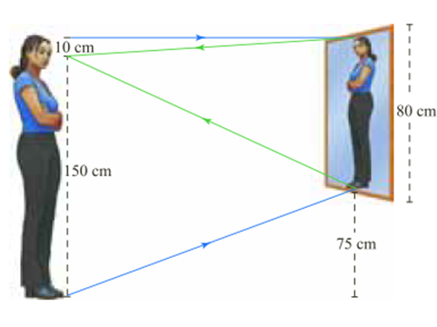 Antes de realizar la ilustración, tener en cuenta que este recurso no maneja medidas específicas de la imagen, por tanto, NO es necesario que las imágenes queden cuadradas, estas pueden quedar rectangulares (horizontal o verticalmente); esto aplica para todas las imágenes de este recurso. Ilustrar similar a la imagen. Cambiar a la mujer por un hombre, cambiar los colores de las líneas y el color del marco del espejo.
IMG02 | Imagen | Recurso F12 | Ilustración | Contenido | CN_11_06_REC_50_IMG02.jpg | 0 |  |  | Niño y espejo | 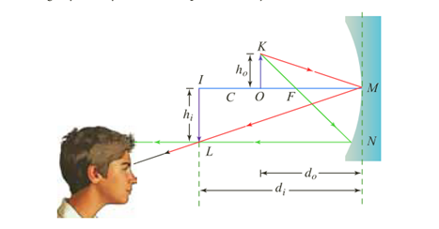 Ilustrar similar. Cambiar la imagen del niño por otro. Eliminar las siguientes letras en mayúscula: L, N, M, I; K.
IMG03 | Imagen | Recurso F12 | Ilustración | Contenido | CN_11_06_REC_50_IMG03.jpg | 0 |  |  | Imagen espejo | 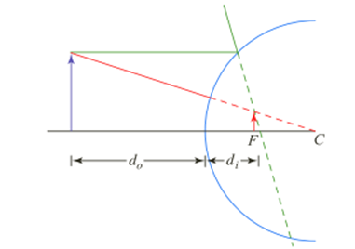 Ilustrar similar. Mejorar nitidez y engrosar un poco las líneas.

